Hoja1 (2)
No hace falta Modal, el listado se genera con todos los usuarios que estén vinculados a más de una organización
Son los usuarios que no son admin y que tienen tienen acceso a más de una organización

 |  | Reporte de Usuarios Vinculadas a mas de Una Organización
Estatus | Activos
Grupo | Nombre del Grupo

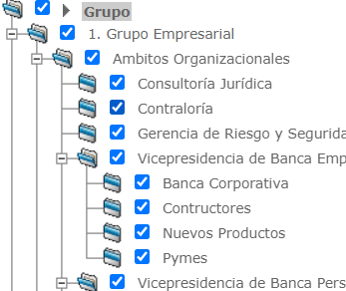
Login | Nombre del Usuario | Administrador (S/N) | Estatus | Bloqueado (S/N) | Grupo | Organizaciones Asociadas
 |  |  |  |  | Auditor

Estatus | Activos
Grupo | Nombre del Grupo

Hoja3
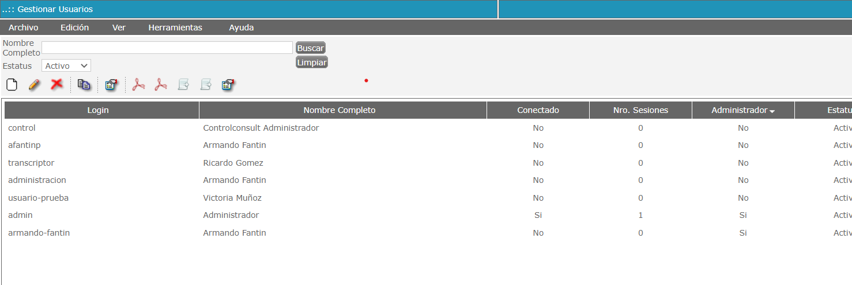

Agregar dos filtros debajo del ESTATUS : ADMINISTRADOR (S/N)
 | BLOQUEADO (S/N)

